ОГЛАВЛЕНИЕ
KESSEBÖHMER RUS
Прайс-лист |  |  |  |  |  | Ссылки на сайт
включая НДС 20% |  |  |  |  |  | kesseboehmer-rus.com

Дата: 04.12.2023
zakas@kesseboehmer-rus.com
+7 (495) 748 98 70

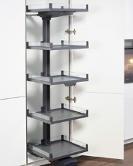
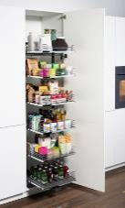
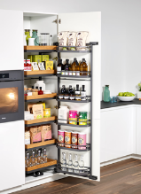
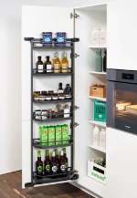
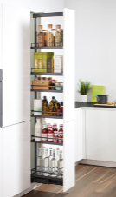
 | Высокие шкафы |  |  |  |  | Высокие шкафы (kesseboehmer-rus.com)
 |  |  | `
 |  |  |  |  |  | Конвой Лавидо
 |  |  |  |  |  | Тандем Соло
 |  |  |  |  |  | Тандем II
 |  |  |  |  |  | Тандем Сайд
 |  |  |  |  |  | Диспенса 90
 |  |  |  |  |  | Торн Моушн
 |  |  |  |  |  | еТач для механизмов
 |  |  |  |  |  | Полки Диспенса / Диспенса Джуниор Слим

CONVOY LAVIDO ХРОМ
TANDEM Solo ХРОМ
TANDEM Solo АНТРАЦИТ
TANDEM II ХРОМ
TANDEM II АНТРАЦИТ
TANDEM SIDE ХРОМ
TANDEM SIDE АНТРАЦИТ
DISPENSA 90 ПВ ХРОМ
CONVOY LAVIDO АНТРАЦИТ
TANDEM Solo ТИТАН
TANDEM II ТИТАН
TANDEM SIDE ТИТАН
DISPENSA 90 ПВ ТИТАН
DISPENSA 90 ПВ АНТРАЦИТ

DISPENSA 90 ЧВ ХРОМ
DISPENSA 90 ЧВ АНТРАЦИТ
DISPENSA 90 ЧВ ТИТАН

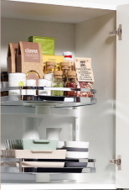
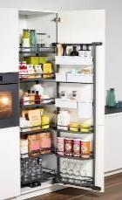
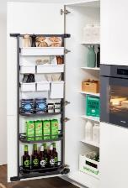
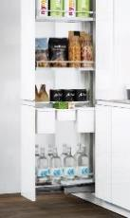

TURN MOTION ХРОМ
TANDEM II - YouBoxx
TANDEM SIDE - YouBoxx
DISPENSA - YouBoxx
 |  |  |  |  | еТач
TURN MOTION ТИТАН

 | Нижние угловые базы |  |  |  |  | Нижние угловые тумбы (kesseboehmer-rus.com)

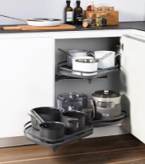
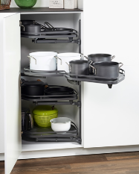
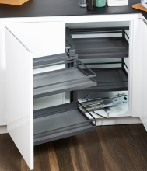
 |  |  |  |  |  | ЛеМанс
 |  |  |  |  |  | Волшебный Угол

LEMANS 2 ХРОМ
LEMANS 4 ХРОМ
MAGIC CORNER ХРОМ
LEMANS 2 АНТРАЦИТ
LEMANS 4 АНТРАЦИТ
MAGIC CORNER АНТРАЦИТ
LEMANS 2 ТИТАН
LEMANS 4 ТИТАН
MAGIC CORNER ТИТАН

 | Нижние базы |  |  |  |  | Нижние тумбы (kesseboehmer-rus.com)

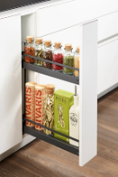
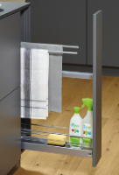
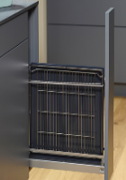
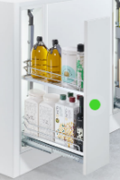
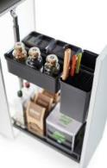
 |  |  |  |  |  | Бутылочницы
 |  |  |  |  |  | Диспенса Джуниор Слим
 |  |  |  |  |  | Комфорт
 |  |  |  |  |  | Кукинг Агент
 |  |  |  |  |  | Портеро
 |  |  |  |  |  | Клининг Агент
 |  |  |  |  |  | Корзины под мойку
 |  |  |  |  |  | Дайнинг Агент

150мм ХРОМ
150мм АНТРАЦИТ
150мм АНТРАЦИТ
150мм ХРОМ
150мм ХРОМ
150мм АНТРАЦИТ
DISPENSA JUNIOR SLIM 200-400 мм
DISPENSA JUNIOR - YouBoxx
150мм ТИТАН
150мм ТИТАН
150мм ТИТАН
НОВИНКА
в цвете
АНТРАЦИТ

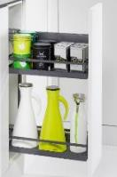
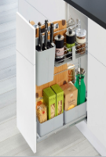
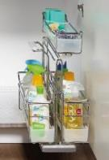
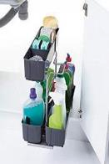
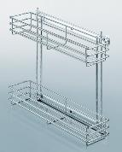

COMFORT II
COOKING AGENT 300мм
PORTERO 1 емкость
CLEANING AGENT
КОРЗИНЫ ПОД МОЙКУ
PORTERO 3 емкости

НОВИНКА
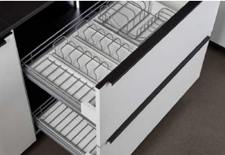

DINING AGENT 600/800/900мм - сушки для посуды

 | Столы |  |  |  |  | Стол выдвижной (kesseboehmer-rus.com)

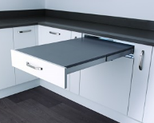
 |  |  |  |  |  | Топ Флекс

TOP FLEX

 | Верхние шкафы |  |  |  |  | Верхние шкафы (kesseboehmer-rus.com)

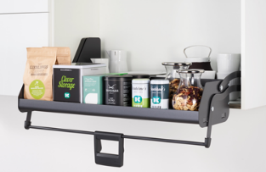
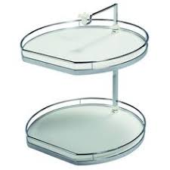
 |  |  |  |  |  | Ай Мув
 |  |  |  |  |  | Твистер

iMOVE
TWISTER

 | Подъемники |  |  |  |  | Подъемники (kesseboehmer-rus.com)

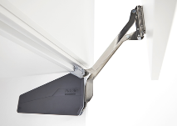
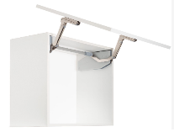
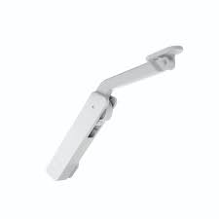
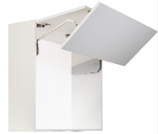
 |  |  |  |  |  | ФриФолд Шорт
 |  |  |  |  |  | ФриСлайд
 |  |  |  |  |  | ФриСвинг
 |  |  |  |  |  | ФриЛайт
 |  |  |  |  |  | ФриСпейс
 |  |  |  |  |  | ФриФлап
 |  |  |  |  |  | Дуо, Дуо Форте
 |  |  |  |  |  | Макси, Макси АП
FREE FOLD SHORT
FREE SLIDE
FREE SWING
FREE LIGHT
 |  |  |  |  |  | еТач для подъемников
 |  |  |  |  |  | Комплектующие к подъемникам

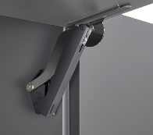
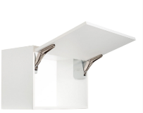
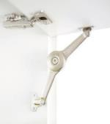
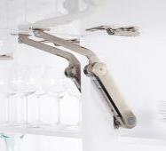

Новинка - ФриСпейс ФОРТЕ

MAXI
FREE SPACE
FREE FLAP
DUO Standart
DUO Forte
MAXI UP

 |  | еТач |  | Трафареты для установки подъемников

 | Газовые амортизаторы |  |  |  |  | Газовый амортизатор (kesseboehmer-rus.com)

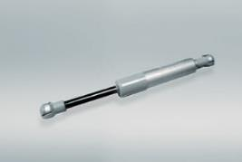
 |  |  |  |  |  | Газовый амортизатор

ГАЗОВЫЕ АМОРТИЗАТОРЫ

 | Аксессуары |  |  |  |  | Аксессуары (kesseboehmer-rus.com)

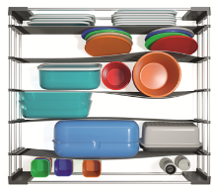
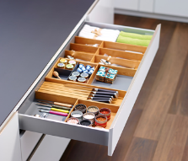
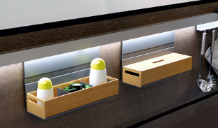
 |  |  |  |  |  | Спейс Флекс
 |  |  |  |  |  | ФайнЛайн Линик
 |  |  |  |  |  | Линеро Мозаик
 |  |  |  |  |  | Линеро Классик

SPACE FLEX
FineLine LiniQ ЯСЕНЬ светлый
LINERO MOSAIQ
FineLine LiniQ ЯСЕНЬ черный

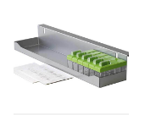
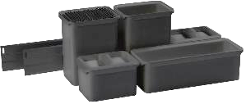
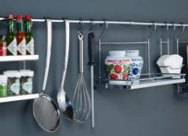

Полка для специй
YOUBOXX
LINERO CLASSIC
НОВИНКА

 | Системы хранения |  |  |  |  | Системы хранения (kesseboehmer-rus.com)

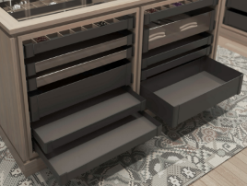
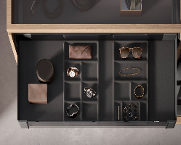
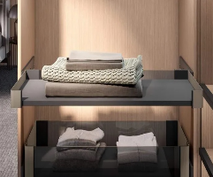
 |  |  |  |  |  | Конеро Полки
 |  |  |  |  |  | Конеро аксессуары для полок
 |  |  |  |  |  | Конеро полка-столик выдвижной
 |  |  |  |  |  | Конеро Пантографы для одежды
 |  |  |  |  |  | Конеро Штанги для одежды
 |  |  |  |  |  | Конеро Держатели для брюк и юбок
 |  |  |  |  |  | Конеро мешки для белья
 |  |  |  |  |  | Конеро Держатели односторонние
 |  |  |  |  |  | Конеро для обуви
CONERO полки H72
CONERO аксессуары для полок
CONERO полка-столик выдвижной
 |  |  |  |  |  | Конеро для галстуков и ремней
CONERO полки H168
 |  |  |  |  |  | Юкей Рамы для стеллажей
 |  |  |  |  |  | Держатель для брюк выдвижной
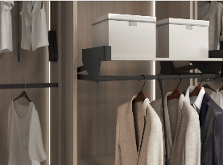
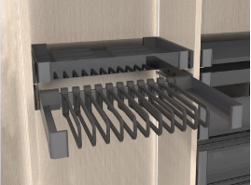
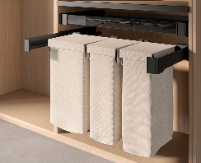

CONERO пантографы
CONERO для брюк, юбок
CONERO мешки для белья
CONERO штанги для одежды

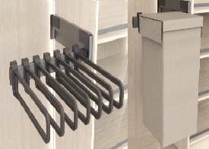
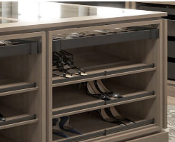
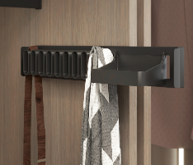

CONERO держатели односторонние
CONERO для обуви
CONERO для галстуков и ремней

YOU K
Держатель для брюк выдвижной

PRICELIST
 |  | KESSEBÖHMER RUS
 |  |  |  |  |  |  | Ваш Заказ (с НДС)

 |  |  |  |  | Введите размер Вашей скидки: | 30% | Стоимость заказа | - ₽
zakas@kesseboehmer-rus.com |  | +7 (495) 748 98 70 |  |  |  |  | Сумма скидки | - ₽

 | Артикул | Наименование | ШТ в комплекте | Единица измерения | РРЦ за единицу измерения | ВАША ЦЕНА с НДС | кол-во | сумма, руб | Группа | Подгруппа | Ширина фасада Комлекта | Внутренняя высота Комлекта | Цвет Комлекта | Тип полки Комплекта | Количество полок в комплекте | Минимальная глубина корпуса | Вес комплекта | Общая нагрузка комплекта
 | 1 | 2 | 3 | 4 | 5 | 6 | 8 | 9 | 12 | 13 | 14 | 15 | 16 | 17 | 18 | 19 | 20 | 21
 |  | Высокие шкафы Конвой Лавидо
 | 2806580005 | КОМПЛЕКТ Конвой Лавидо 450 мм, H 1900+, Арена ВАРИО, 5 полок, цвет ХРОМ, цвет дна Серый (2806580005) - уточнять наличие |  | Компл | 175,200 ₽ | 122,640.00 ₽ |  | 0.00 ₽ | Высокие шкафы | Конвой Лавидо | 450 | 1900-2000 | Хром | Arena Vario | 5 | 500 | 38.01 | 130
 | 0023737930 | Направляющая нижняя, Конвой Лавидо, 1 шт+двойной доводчик, цвет ТИТАН (0023737930) | 1 | шт | 34,320 ₽ | 24,024.00 ₽ |  | 0.00 ₽ | Высокие шкафы | Конвой Лавидо | 450 | 1900-2000 | Хром | Arena Vario | 5 | 500 | 38.01 | 130
 | 0023690102 | Рама 1530 мм, Конвой Лавидо, H 1900+, 1 шт, цвет ТИТАН (0023690102) | 1 | шт | 18,480 ₽ | 12,936.00 ₽ |  | 0.00 ₽ | Высокие шкафы | Конвой Лавидо | 450 | 1900-2000 | Хром | Arena Vario | 5 | 500 | 38.01 | 130
 | 2804370005 | Комплект полок 5шт + 1 ручка, со стеклянными боковинами, Конвой Лавидо 450 мм, Арена ВАРИО, цвет ХРОМ, цвет дна Серый, антислип (2804370005) | 1 | Компл | 122,400 ₽ | 85,680.00 ₽ |  | 0.00 ₽ | Высокие шкафы | Конвой Лавидо | 450 | 1900-2000 | Хром | Arena Vario | 5 | 500 | 38.01 | 130
 | 2806570005 | КОМПЛЕКТ Конвой Лавидо 600 мм, H 1900+, Арена ВАРИО, 5 полок, цвет ХРОМ, цвет дна Серый (2806570005) |  | Компл | 172,680 ₽ | 120,876.00 ₽ |  | 0.00 ₽ | Высокие шкафы | Конвой Лавидо | 600 | 1900-2000 | Хром | Arena Vario | 5 | 500 | 38.01 | 130
 | 0023737930 | Направляющая нижняя, Конвой Лавидо, 1 шт+двойной доводчик, цвет ТИТАН (0023737930) | 1 | шт | 34,320 ₽ | 24,024.00 ₽ |  | 0.00 ₽ | Высокие шкафы | Конвой Лавидо | 600 | 1900-2000 | Хром | Arena Vario | 5 | 500 | 38.01 | 130
 | 0023690102 | Рама 1530 мм, Конвой Лавидо, H 1900+, 1 шт, цвет ТИТАН (0023690102) | 1 | шт | 18,480 ₽ | 12,936.00 ₽ |  | 0.00 ₽ | Высокие шкафы | Конвой Лавидо | 600 | 1900-2000 | Хром | Arena Vario | 5 | 500 | 38.01 | 130
 | 2804590005 | Комплект полок 5шт + 1 ручка, со стеклянными боковинами, Конвой Лавидо 600 мм, Арена ВАРИО, цвет ХРОМ, цвет дна Серый, антислип (2804590005) | 1 | Компл | 119,880 ₽ | 83,916.00 ₽ |  | 0.00 ₽ | Высокие шкафы | Конвой Лавидо | 600 | 1900-2000 | Хром | Arena Vario | 5 | 500 | 38.01 | 130
 | 2806679846 | КОМПЛЕКТ Конвой Лавидо 450 мм, H 1900+, Арена ВАРИО, 5 полок, цвет АНТРАЦИТ, цвет дна Антрацит (2806679846) - уточнять наличие |  | Компл | 152,400 ₽ | 106,680.00 ₽ |  | 0.00 ₽ | Высокие шкафы | Конвой Лавидо | 450 | 1900-2000 | Антрацит | Arena Vario | 5 | 500 | 38.01 | 130
 | 0023739846 | Направляющая нижняя, Конвой Лавидо, 1 шт+двойной доводчик, цвет АНТРАЦИТ (0023739846) | 1 | шт | 34,320 ₽ | 24,024.00 ₽ |  | 0.00 ₽ | Высокие шкафы | Конвой Лавидо | 450 | 1900-2000 | Антрацит | Arena Vario | 5 | 500 | 38.01 | 130
 | 0023699846 | Рама 1530 мм, Конвой Лавидо, H 1900+, 1 шт, цвет АНТРАЦИТ (0023699846) | 1 | шт | 18,480 ₽ | 12,936.00 ₽ |  | 0.00 ₽ | Высокие шкафы | Конвой Лавидо | 450 | 1900-2000 | Антрацит | Arena Vario | 5 | 500 | 38.01 | 130
 | 2806109846 | Комплект полок 5шт + 1 ручка, со стеклянными боковинами, Конвой Лавидо 450 мм, Арена ВАРИО, цвет АНТРАЦИТ, цвет дна Антрацит, антислип (2806109846) | 1 | Компл | 99,600 ₽ | 69,720.00 ₽ |  | 0.00 ₽ | Высокие шкафы | Конвой Лавидо | 450 | 1900-2000 | Антрацит | Arena Vario | 5 | 500 | 38.01 | 130
 | 2806659846 | КОМПЛЕКТ Конвой Лавидо 600 мм, H 1900+, Арена ВАРИО, 5 полок, цвет АНТРАЦИТ, цвет дна Антрацит (2806659846) |  | Компл | 150,840 ₽ | 105,588.00 ₽ |  | 0.00 ₽ | Высокие шкафы | Конвой Лавидо | 600 | 1900-2000 | Антрацит | Arena Vario | 5 | 500 | 38.01 | 130
 | 0023739846 | Направляющая нижняя, Конвой Лавидо, 1 шт+двойной доводчик, цвет АНТРАЦИТ (0023739846) | 1 | шт | 34,320 ₽ | 24,024.00 ₽ |  | 0.00 ₽ | Высокие шкафы | Конвой Лавидо | 600 | 1900-2000 | Антрацит | Arena Vario | 5 | 500 | 38.01 | 130
 | 0023699846 | Рама 1530 мм, Конвой Лавидо, H 1900+, 1 шт, цвет АНТРАЦИТ (0023699846) | 1 | шт | 18,480 ₽ | 12,936.00 ₽ |  | 0.00 ₽ | Высокие шкафы | Конвой Лавидо | 600 | 1900-2000 | Антрацит | Arena Vario | 5 | 500 | 38.01 | 130
 | 2805909846 | Комплект полок 5шт + 1 ручка, со стеклянными боковинами, Конвой Лавидо 600 мм, Арена ВАРИО, цвет АНТРАЦИТ, цвет дна Антрацит, антислип (2805909846) | 1 | Компл | 98,040 ₽ | 68,628.00 ₽ |  | 0.00 ₽ | Высокие шкафы | Конвой Лавидо | 600 | 1900-2000 | Антрацит | Arena Vario | 5 | 500 | 38.01 | 130
 |  | Аксессуары Конвой Лавидо (ПОД ЗАКАЗ)
 | 0091750369 | Вставка поднос для верхней полки с ручками, Конвой Лавидо, СЕЛЕКТ, 550x470x70 мм, 1 шт, цвет ДУБ натуральный (0091750369) |  | шт | 25,200 ₽ | 17,640.00 ₽ |  | 0.00 ₽ | Аксессуары | Конвой Лавидо |  |  | Дуб натуральный |  |  |  | 1.782
 | 0091780369 | Вкладыш перфорированный, Конвой Лавидо, СЕЛЕКТ, 525x324x9 мм, 1 шт, цвет ДУБ натуральный (0091780369) |  | шт | 6,720 ₽ | 4,704.00 ₽ |  | 0.00 ₽ | Аксессуары | Конвой Лавидо |  |  | Дуб натуральный |  |  |  | 1.082
 | 0091800369 | Делитель в крупную клетку, Конвой Лавидо, СЕЛЕКТ под вкладыш 0091780369, 324x458x90 мм, 1 шт, цвет ДУБ натуральный (0091800369) |  | шт | 19,440 ₽ | 13,608.00 ₽ |  | 0.00 ₽ | Аксессуары | Конвой Лавидо |  |  | Дуб натуральный |  |  |  | 0.602
 | 0091820369 | Держатель для бутылок, Конвой Лавидо, СЕЛЕКТ под вкладыш 0091780369, 525x8x50 мм, 1 шт, цвет ДУБ натуральный (0091820369) |  | шт | 9,840 ₽ | 6,888.00 ₽ |  | 0.00 ₽ | Аксессуары | Конвой Лавидо |  |  | Дуб натуральный |  |  |  | 0.234
 | 0091840369 | Делитель в мелкую клетку, Конвой Лавидо, СЕЛЕКТ, 525x 324x42 мм, 1 шт, цвет ДУБ натуральный (0091840369) |  | шт | 14,520 ₽ | 10,164.00 ₽ |  | 0.00 ₽ | Аксессуары | Конвой Лавидо |  |  | Дуб натуральный |  |  |  | 0.436
 | 0091890369 | Ящик с ручками 1/3, Конвой Лавидо, СЕЛЕКТ, 174,5x324x90 мм, 1 шт, цвет ДУБ натуральный (0091890369) |  | шт | 13,080 ₽ | 9,156.00 ₽ |  | 0.00 ₽ | Аксессуары | Конвой Лавидо |  |  | Дуб натуральный |  |  |  | 0.56
...
 | Артикул | Наименование | ШТ в комплекте | Единица измерения | РРЦ за единицу измерения | ВАША ЦЕНА с НДС
 | 1 | 2 | 3 | 4 | 5 | 6
 | 2608100102 | Полка 1 шт, Комфорт II 300 мм, Арена КЛАССИК, 210x470x88 мм, цвет ТИТАН, цвет дна Серый, антислип, PU:2 (2608100102) | 2 | шт | 5,400 ₽ | 3,780.00 ₽
 | 0152770102 | Полка для специй, Комфорт II 200 мм, Арена КЛАССИК, 479x133x76 мм, 1 шт, цвет ТИТАН (0152770102) | 1 | шт | 4,200 ₽ | 2,940.00 ₽
 | 2377150102 | КОМПЛЕКТ левый, Комфорт II 400 мм, H 654, Арена КЛАССИК, 2 полки + полка для специй, цвет ТИТАН, цвет дна Серый (2377150102) |  | Компл | 32,280 ₽ | 22,596.00 ₽
 | 2607560102 | Комплект установочный левый, Комфорт II, H 654, Рама 630 мм + направляющие + крепления, цвет ТИТАН (2607560102) | 1 | Компл | 15,600 ₽ | 10,920.00 ₽
 | 2607820102 | Полка 1 шт, Комфорт II 400 мм, Арена КЛАССИК, 295x470x88 мм, цвет ТИТАН, цвет дна Серый, антислип, PU:2 (2607820102) | 2 | шт | 6,240 ₽ | 4,368.00 ₽
 | 0152770102 | Полка для специй, Комфорт II 200 мм, Арена КЛАССИК, 479x133x76 мм, 1 шт, цвет ТИТАН (0152770102) | 1 | шт | 4,200 ₽ | 2,940.00 ₽
 |  | Нижние базы Агенты
 | 0252350102 | Кукинг Агент 300 мм, H 625, цвет ТИТАН / Серый (0252350102) |  | шт | 33,120 ₽ | 23,184.00 ₽
 | 2363359846 | Кукинг Агент 300 мм, H 625, цвет АНТРАЦИТ / Антрацит (2363359846) |  | шт | 35,400 ₽ | 24,780.00 ₽
 | 0252320102 | Клининг Агент 340 мм, H 480, цвет ТИТАН / Серый (0252320102) |  | шт | 18,600 ₽ | 13,020.00 ₽
НОВИНКА
 | 2385669846 | Клининг Агент 340 мм, H 480, цвет АНТРАЦИТ/ Антрацит (2385669706) |  | шт | 19,440 ₽ | 13,608.00 ₽
 | 0051510005 | Контейнер для хозпренадлежностей с одной емкостью, Портеро 250 мм, H 395, 160x468x395 мм, цвет ХРОМ (0051510005) |  | шт | 25,800 ₽ | 18,060.00 ₽
 | 0051530005 | Контейнер для хозпренадлежностей с тремя емкостями, Портеро 350 мм, H 510, 276x468x510 мм, цвет ХРОМ (0051530005) |  | шт | 41,040 ₽ | 28,728.00 ₽
 |  | Нижние базы Корзины под мойку
 | 0051250005 | Корзина малая, Под мойку от 200 мм, 117х470х420 мм, цвет ХРОМ (0051250005) |  | шт | 13,680 ₽ | 9,576.00 ₽
 | 0051250102 | Корзина малая, Под мойку от 200 мм, 117х470х420 мм, цвет ТИТАН (0051250102) |  | шт | 12,360 ₽ | 8,652.00 ₽
 |  | Нижние базы Дайнинг Агент
 | 2395239706 | Сушка выдвижная Ф44, Дайнинг Агент 600 мм; рама; крепление к фасаду; направляющие; 2 модуля с решеткой большие, цвет ТИТАН, цвет дна Белый, (2395239706) |  | Компл | 14,520 ₽ | 10,164.00 ₽
 | 2395359706 | Сушка выдвижная И44, Дайнинг Агент 600 мм; рама; передний бортик; направляющие; 2 модуля с решеткой большие, цвет ТИТАН, цвет дна Белый, (2395359706) |  | Компл | 14,520 ₽ | 10,164.00 ₽
 | 2395229706 | Сушка выдвижная Ф135, Дайнинг Агент 600 мм; рама; крепление к фасаду; направляющие; модули: 1 для посуды большой, 1 для столовых приборов, 1 с решеткой малый, цвет ТИТАН, цвет дна Белый, (2395229706) |  | Компл | 18,240 ₽ | 12,768.00 ₽
 | 2395349706 | Сушка выдвижная И135, Дайнинг Агент 600 мм; рама; передний бортик; направляющие; модули: 1 для посуды большой, 1 для столовых приборов, 1 с решеткой малый, цвет ТИТАН, цвет дна Белый, (2395349706) |  | Компл | 18,240 ₽ | 12,768.00 ₽
...
 | Артикул | Наименование | ШТ в комплекте | Единица измерения | РРЦ за единицу измерения | ВАША ЦЕНА с НДС
 | 1 | 2 | 3 | 4 | 5 | 6
 | 2720317500 | Крышка декоративная левая и правая, ФриФолд Шорт, цвет АНТРАЦИТ (2720317500) |  | Компл | 480 ₽ | 336.00 ₽
 | 2715590006 | Средняя петля 3D, Комплектующие к подъемникам, ФриФолд, 1 шт, цвет Никель, PU:100 (2715590006) |  | шт | 600 ₽ | 420.00 ₽
 | 2718510006 | Адаптер к алюминиевой рамке 20 мм, 1 уп (2 шт), Комплектующие к подъемникам, ФриФолд/ФриЛайт/, цвет Никель, PU:10 (2718510006) |  | Компл | 480 ₽ | 336.00 ₽
 | 2719587040 | Ограничитель угла 90 гр 1 уп (2 шт), Комплектующие к подъемникам, ФриФолд, цвет СЕРЫЙ (2719587040) |  | Компл | 420 ₽ | 294.00 ₽
 |  | Подъемники ФриСпейс
 | 2722347035 | Подъемник тип B мини левый и правый, ФриСпейс, H 225-650, 2 шт + 2 крышки декоративные + 2 крепления к фасаду, цвет СЕРЫЙ/Никель (2722347035) |  | Компл | 3,180 ₽ | 2,226.00 ₽
 | 2722357035 | Подъемник тип C мини левый и правый, ФриСпейс, H 225-650, 2 шт + 2 крышки декоративные + 2 крепления к фасаду, цвет СЕРЫЙ/Никель (2722357035) |  | Компл | 3,180 ₽ | 2,226.00 ₽
 | 2722367035 | Подъемник тип D мини левый и правый, ФриСпейс, H 225-650, 2 шт + 2 крышки декоративные + 2 крепления к фасаду, цвет СЕРЫЙ/Никель (2722367035) |  | Компл | 3,180 ₽ | 2,226.00 ₽
 | 2722377035 | Подъемник тип E мини левый и правый, ФриСпейс, H 225-650, 2 шт + 2 крышки декоративные + 2 крепления к фасаду, цвет СЕРЫЙ/Никель (2722377035) |  | Компл | 3,300 ₽ | 2,310.00 ₽
 | 2722387035 | Подъемник тип F мини левый и правый, ФриСпейс, H 225-650, 2 шт + 2 крышки декоративные + 2 крепления к фасаду, цвет СЕРЫЙ/Никель (2722387035) |  | Компл | 3,300 ₽ | 2,310.00 ₽
НОВИНКА
 | 2722397035 | Подъемник тип G форте левый и правый, ФриСпейс, H 350-650, 2 шт + 2 крышки декоративные + 2 крепления к фасаду, цвет СЕРЫЙ/Никель (2722397035) |  | Компл | 9,240 ₽ | 6,468.00 ₽
 | 2722407035 | Подъемник тип H форте левый и правый, ФриСпейс, H 350-650, 2 шт + 2 крышки декоративные + 2 крепления к фасаду, цвет СЕРЫЙ/Никель (2722407035) |  | Компл | 9,360 ₽ | 6,552.00 ₽
 | 2722349966 | Подъемник тип B мини левый и правый, ФриСпейс, H 225-650, 2 шт + 2 крышки декоративные + 2 крепления к фасаду, цвет БЕЛЫЙ/Никель (2722349966) |  | Компл | 3,180 ₽ | 2,226.00 ₽
 | 2722359966 | Подъемник тип C мини левый и правый, ФриСпейс, H 225-650, 2 шт + 2 крышки декоративные + 2 крепления к фасаду, цвет БЕЛЫЙ/Никель (2722359966) |  | Компл | 3,180 ₽ | 2,226.00 ₽
 | 2722369966 | Подъемник тип D мини левый и правый, ФриСпейс, H 225-650, 2 шт + 2 крышки декоративные + 2 крепления к фасаду, цвет БЕЛЫЙ/Никель (2722369966) |  | Компл | 3,180 ₽ | 2,226.00 ₽
 | 2722379966 | Подъемник тип E мини левый и правый, ФриСпейс, H 225-650, 2 шт + 2 крышки декоративные + 2 крепления к фасаду, цвет БЕЛЫЙ/Никель (2722379966) |  | Компл | 3,300 ₽ | 2,310.00 ₽
 | 2722389966 | Подъемник тип F мини левый и правый, ФриСпейс, H 225-650, 2 шт + 2 крышки декоративные + 2 крепления к фасаду, цвет БЕЛЫЙ/Никель (2722389966) |  | Компл | 3,300 ₽ | 2,310.00 ₽
НОВИНКА
 | 2722399966 | Подъемник тип G форте левый и правый, ФриСпейс, H 350-650, 2 шт + 2 крышки декоративные + 2 крепления к фасаду, цвет БЕЛЫЙ/Никель (2722399966) |  | Компл | 9,240 ₽ | 6,468.00 ₽
 | 2722409966 | Подъемник тип H форте левый и правый, ФриСпейс, H 350-650, 2 шт + 2 крышки декоративные + 2 крепления к фасаду, цвет БЕЛЫЙ/Никель (2722409966) |  | Компл | 9,360 ₽ | 6,552.00 ₽
 | 2722347500 | Подъемник тип B мини левый и правый, ФриСпейс, H 225-650, 2 шт + 2 крышки декоративные + 2 крепления к фасаду, цвет АНТРАЦИТ/Никель (2722347500) |  | Компл | 3,300 ₽ | 2,310.00 ₽
 | 2722357500 | Подъемник тип C мини левый и правый, ФриСпейс, H 225-650, 2 шт + 2 крышки декоративные + 2 крепления к фасаду, цвет АНТРАЦИТ/Никель (2722357500) |  | Компл | 3,300 ₽ | 2,310.00 ₽
 | 2722367500 | Подъемник тип D мини левый и правый, ФриСпейс, H 225-650, 2 шт + 2 крышки декоративные + 2 крепления к фасаду, цвет АНТРАЦИТ/Никель (2722367500) |  | Компл | 3,300 ₽ | 2,310.00 ₽
 | 2722377500 | Подъемник тип E мини левый и правый, ФриСпейс, H 225-650, 2 шт + 2 крышки декоративные + 2 крепления к фасаду, цвет АНТРАЦИТ/Никель (2722377500) |  | Компл | 3,420 ₽ | 2,394.00 ₽
 | 2722387500 | Подъемник тип F мини левый и правый, ФриСпейс, H 225-650, 2 шт + 2 крышки декоративные + 2 крепления к фасаду, цвет АНТРАЦИТ/Никель (2722387500) |  | Компл | 3,420 ₽ | 2,394.00 ₽
НОВИНКА
 | 2722397500 | Подъемник тип G форте левый и правый, ФриСпейс, H 350-650, 2 шт + 2 крышки декоративные + 2 крепления к фасаду, цвет АНТРАЦИТ/Никель (2722397500) |  | Компл | 9,360 ₽ | 6,552.00 ₽
 | 2722407500 | Подъемник тип H форте левый и правый, ФриСпейс, H 350-650, 2 шт + 2 крышки декоративные + 2 крепления к фасаду, цвет АНТРАЦИТ/никель (2722407500) |  | Компл | 9,480 ₽ | 6,636.00 ₽
 | 2722437035 | Подъемник тип B мини Pto левый и правый, ФриСпейс, H 225-650, 2 шт + 1 толкатель Pto + 2 крышки декоративные + 2 крепления к фасаду, цвет СЕРЫЙ/Никель (2722437035) |  | Компл | 3,840 ₽ | 2,688.00 ₽
 | 2722447035 | Подъемник тип C мини Pto левый и правый, ФриСпейс, H 225-650, 2 шт + 1 толкатель Pto + 2 крышки декоративные + 2 крепления к фасаду, цвет СЕРЫЙ/Никель (2722447035) |  | Компл | 3,840 ₽ | 2,688.00 ₽
 | 2722457035 | Подъемник тип D мини Pto левый и правый, ФриСпейс, H 225-650, 2 шт + 1 толкатель Pto + 2 крышки декоративные + 2 крепления к фасаду, цвет СЕРЫЙ/Никель (2722457035) |  | Компл | 3,840 ₽ | 2,688.00 ₽
 | 2722467035 | Подъемник тип E мини Pto левый и правый, ФриСпейс, H 225-650, 2 шт + 1 толкатель Pto + 2 крышки декоративные + 2 крепления к фасаду, цвет СЕРЫЙ/Никель (2722467035) |  | Компл | 4,260 ₽ | 2,982.00 ₽
НОВИНКА
 | 2722477035 | Подъемник тип F форте Pto левый и правый, ФриСпейс, H 350-650, 2 шт + 1 толкатель Pto + 2 крышки декоративные + 2 крепления к фасаду, цвет СЕРЫЙ/Никель (2722477035) |  | Компл | 10,560 ₽ | 7,392.00 ₽
 | 2722487035 | Подъемник тип G форте Pto левый и правый, ФриСпейс, H 350-650, 2 шт + 1 толкатель Pto + 2 крышки декоративные + 2 крепления к фасаду, цвет СЕРЫЙ/Никель (2722487035) |  | Компл | 10,560 ₽ | 7,392.00 ₽
 | 2722497035 | Подъемник тип H форте Pto левый и правый, ФриСпейс, H 350-650, 2 шт + 1 толкатель Pto + 2 крышки декоративные + 2 крепления к фасаду, цвет СЕРЫЙ/Никель (2722497035) |  | Компл | 9,840 ₽ | 6,888.00 ₽
 | 2722439966 | Подъемник тип B мини Pto левый и правый, ФриСпейс, H 225-650, 2 шт + 1 толкатель Pto + 2 крышки декоративные + 2 крепления к фасаду, цвет БЕЛЫЙ/Никель (2722439966) |  | Компл | 3,840 ₽ | 2,688.00 ₽
 | 2722449966 | Подъемник тип C мини Pto левый и правый, ФриСпейс, H 225-650, 2 шт + 1 толкатель Pto + 2 крышки декоративные + 2 крепления к фасаду, цвет БЕЛЫЙ/Никель (2722449966) |  | Компл | 3,840 ₽ | 2,688.00 ₽
 | 2722459966 | Подъемник тип D мини Pto левый и правый, ФриСпейс, H 225-650, 2 шт + 1 толкатель Pto + 2 крышки декоративные + 2 крепления к фасаду, цвет БЕЛЫЙ/Никель (2722459966) |  | Компл | 3,840 ₽ | 2,688.00 ₽
 | 2722469966 | Подъемник тип E мини Pto левый и правый, ФриСпейс, H 225-650, 2 шт + 1 толкатель Pto + 2 крышки декоративные + 2 крепления к фасаду, цвет БЕЛЫЙ/Никель (2722469966) |  | Компл | 4,260 ₽ | 2,982.00 ₽
НОВИНКА
 | 2722479966 | Подъемник тип F форте Pto левый и правый, ФриСпейс, H 350-650, 2 шт + 1 толкатель Pto + 2 крышки декоративные + 2 крепления к фасаду, цвет БЕЛЫЙ/Никель (2722479966) |  | Компл | 10,560 ₽ | 7,392.00 ₽
 | 2722489966 | Подъемник тип G форте Pto левый и правый, ФриСпейс, H 350-650, 2 шт + 1 толкатель Pto + 2 крышки декоративные + 2 крепления к фасаду, цвет БЕЛЫЙ/Никель (2722489966) |  | Компл | 10,560 ₽ | 7,392.00 ₽
 | 2722499966 | Подъемник тип H форте Pto левый и правый, ФриСпейс, H 350-650, 2 шт + 1 толкатель Pto + 2 крышки декоративные + 2 крепления к фасаду, цвет БЕЛЫЙ/Никель (2722499966) |  | Компл | 9,840 ₽ | 6,888.00 ₽
 | 2722437500 | Подъемник тип B мини Pto левый и правый, ФриСпейс, H 225-650, 2 шт + 1 толкатель Pto + 2 крышки декоративные + 2 крепления к фасаду, цвет АНТРАЦИТ/Никель (2722437500) |  | Компл | 3,960 ₽ | 2,772.00 ₽
 | 2722447500 | Подъемник тип C мини Pto левый и правый, ФриСпейс, H 225-650, 2 шт + 1 толкатель Pto + 2 крышки декоративные + 2 крепления к фасаду, цвет АНТРАЦИТ/Никель (2722447500) |  | Компл | 3,960 ₽ | 2,772.00 ₽
 | 2722457500 | Подъемник тип D мини Pto левый и правый, ФриСпейс, H 225-650, 2 шт + 1 толкатель Pto + 2 крышки декоративные + 2 крепления к фасаду, цвет АНТРАЦИТ/Никель (2722457500) |  | Компл | 3,960 ₽ | 2,772.00 ₽
 | 2722467500 | Подъемник тип E мини Pto левый и правый, ФриСпейс, H 225-650, 2 шт + 1 толкатель Pto + 2 крышки декоративные + 2 крепления к фасаду, цвет АНТРАЦИТ/Никель (2722467500) |  | Компл | 4,380 ₽ | 3,066.00 ₽
НОВИНКА
 | 2722477500 | Подъемник тип F форте Pto левый и правый, ФриСпейс, H 350-650, 2 шт + 1 толкатель Pto + 2 крышки декоративные + 2 крепления к фасаду, цвет АНТРАЦИТ/Никель (2722477500) |  | Компл | 10,680 ₽ | 7,476.00 ₽
 | 2722487500 | Подъемник тип G форте Pto левый и правый, ФриСпейс, H 350-650, 2 шт + 1 толкатель Pto + 2 крышки декоративные + 2 крепления к фасаду, цвет АНТРАЦИТ/Никель (2722487500) |  | Компл | 10,680 ₽ | 7,476.00 ₽
 | 2722497500 | Подъемник тип H форте Pto левый и правый, ФриСпейс, H 350-650, 2 шт + 1 толкатель Pto + 2 крышки декоративные + 2 крепления к фасаду, цвет АНТРАЦИТ/Никель (2722497500) |  | Компл | 9,960 ₽ | 6,972.00 ₽
 | 2722510007 | Набор крепежных винтов для алюминевых рамок, ФриСпейс, 1 уп (4 шт), цвет Никель (2722510007) |  | Компл | 960 ₽ | 672.00 ₽
НОВИНКА
 | 2722520006 | Адаптер для алюминиевой рамки 1 уп (2 шт), Комплектующие к подъемникам, ФриСпейс Мини, цвет Никель (2722520006) |  | Компл | 2,880 ₽ | 2,016.00 ₽
НОВИНКА
 | 2723750007 | Набор крепежных винтов для алюминевых рамок, ФриСпейс Форте, 1 уп (4 шт), цвет Никель (2723750007) |  | Компл | 960 ₽ | 672.00 ₽
НОВИНКА
 | 2722530006 | Адаптер для алюминиевой рамки 1 уп (2 шт), Комплектующие к подъемникам, ФриСпейс Форте, цвет Никель (2722530006) |  | Компл | 3,120 ₽ | 2,184.00 ₽
 |  | Подъемники ФриФлап
 | 2716617035 | Подъемник тип A мини левый и правый, ФриФлап, H 200-450, 2 шт + 2 крышки декоративные + 2 крепления к фасаду, цвет СЕРЫЙ (2716617035) |  | Компл | 4,200 ₽ | 2,940.00 ₽
 | 2716627035 | Подъемник тип B мини левый и правый, ФриФлап, H 200-450, 2 шт + 2 крышки декоративные + 2 крепления к фасаду, цвет СЕРЫЙ (2716627035) |  | Компл | 4,200 ₽ | 2,940.00 ₽
 | 2716637035 | Подъемник тип C мини левый и правый, ФриФлап, H 200-450, 2 шт + 2 крышки декоративные + 2 крепления к фасаду, цвет СЕРЫЙ (2716637035) |  | Компл | 4,200 ₽ | 2,940.00 ₽
 | 2716647035 | Подъемник тип D форте левый и правый, ФриФлап, H 350-650, 2 шт + 2 крышки декоративные + 2 крепления к фасаду, цвет СЕРЫЙ (2716647035) |  | Компл | 5,760 ₽ | 4,032.00 ₽
 | 2716657035 | Подъемник тип Е форте левый и правый, ФриФлап, H 350-650, 2 шт + 2 крышки декоративные + 2 крепления к фасаду, цвет СЕРЫЙ (2716657035) |  | Компл | 5,760 ₽ | 4,032.00 ₽
 | 2716667035 | Подъемник тип F форте левый и правый, ФриФлап, H 350-650, 2 шт + 2 крышки декоративные + 2 крепления к фасаду, цвет СЕРЫЙ (2716667035) |  | Компл | 5,760 ₽ | 4,032.00 ₽
 | 2716677035 | Подъемник тип G форте левый и правый, ФриФлап, H 350-650, 2 шт + 2 крышки декоративные + 2 крепления к фасаду, цвет СЕРЫЙ (2716677035) |  | Компл | 5,760 ₽ | 4,032.00 ₽
 | 2716619966 | Подъемник тип A мини левый и правый, ФриФлап, H 200-450, 2 шт + 2 крышки декоративные + 2 крепления к фасаду, цвет БЕЛЫЙ (2716619966) |  | Компл | 4,200 ₽ | 2,940.00 ₽
 | 2716629966 | Подъемник тип B мини левый и правый, ФриФлап, H 200-450, 2 шт + 2 крышки декоративные + 2 крепления к фасаду, цвет БЕЛЫЙ (2716629966) |  | Компл | 4,200 ₽ | 2,940.00 ₽
...

